G 1
Dluh sektoru veřejných institucí po odečtení rezervy peněžních prostředků při financování státního dluhu
 | 2013 | 2014 | 2015 | 2016 | 2017 | 2018 | 2019 | 2020 | 2021
Dluh dle Makropredikce MF ČR (srpen, 2022) | 44.4 | 41.9 | 39.7 | 36.6 | 34.2 | 32.1 | 30.0 | 37.6 | 42.0
Dluhová brzda |  |  |  |  | 55.0 | 55.0 | 55.0 | 55.0 | 55.0

 | Dluh dle Makropredikce MF ČR (srpen, 2022) | Dluhová brzda
2013 | 44.4
2014 | 41.9
2015 | 39.7
2016 | 36.6
2017 | 34.2 | 55.0
2018 | 32.1 | 55.0
2019 | 30.0 | 55.0
2020 | 37.6 | 55.0
2021 | 42.0 | 55.0

Zpět na Obsah

 |  |  |  |  |  |  |  |  |  | 60 | 60 | 60 | 60

G 2
Strukturální saldo hospodaření sektoru veřejných institucí
 | 2013 | 2014 | 2015 | 2016 | 2017 | 2018 | 2019 | 2020 | 2021
Strukturální saldo | -0.1 | -0.8 | -0.3 | 0.9 | 0.8 | 0.0 | -1.0 | -2.6 | -4.3
Hranice strukturálního deficitu dle § 10 Zákona |  |  |  |  |  | -1.50 | -1.25 | -1.00
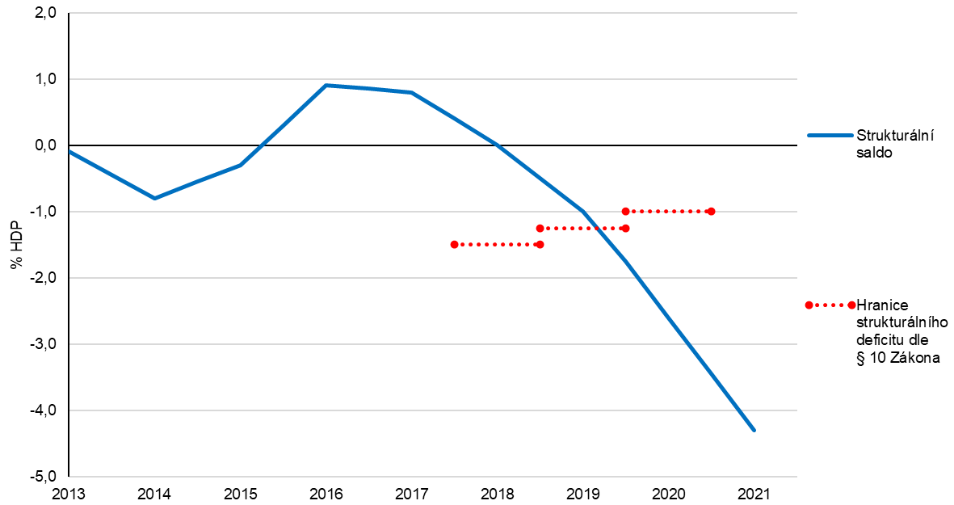

Zpět na Obsah

G 3
Rozklad celkového salda sektoru veřejných institucí
 | 2013 | 2014 | 2015 | 2016 | 2017 | 2018 | 2019 | 2020 | 2021
Celkové saldo | -1.3 | -2.1 | -0.6 | 0.7 | 1.5 | 0.9 | 0.3 | -5.8 | -5.9
Strukturální saldo | -0.1 | -0.8 | -0.3 | 0.9 | 0.8 | 0.0 | -1.0 | -2.6 | -4.3
Jednorázové operace | 0.1 | -0.4 | -0.3 | 0.1 | 0.0 | -0.1 | 0.0 | -2.3 | -1.6
Cyklická složka | -1.3 | -0.9 | -0.1 | -0.2 | 0.7 | 1.0 | 1.3 | -0.9 | 0.0

Zpět na Obsah

G 4
Investice subsektoru místních vládních institucí ČR v letech 2018 až 2021
 | Tvorba hrubého fixního kapitálu | 10letý průměr
2018Q1 | 1.9 | 2.00
2018Q2 | 1.9 | 2.00
2018Q3 | 2.2 | 2.00
2018Q4 | 2.5 | 2.00
2019Q1 | 2.2 | 2.00
2019Q2 | 2.0 | 2.00
2019Q3 | 2.2 | 2.00
2019Q4 | 2.2 | 2.00
2020Q1 | 2.4 | 2.00
2020Q2 | 2.2 | 2.00
2020Q3 | 2.1 | 2.00
2020Q4 | 2.4 | 2.00
2021Q1 | 2.4 | 2.00
2021Q2 | 2.0 | 2.00
2021Q3 | 1.9 | 2.00
2021Q4 | 2.1 | 2.00 | Zpět na Obsah

G 5
Počty obcí v intervalech dle procentní výše ukazatele pravidla rozpočtové odpovědnosti, srovnání let 2020 a 2021
Výše dluhového ukazatele | Počet obcí

 | 2020 | 2021
0–20 | 4,675 | 4,666
20–40 | 646 | 629
40–60 | 358 | 381
60–80 | 236 | 224
80–100 | 145 | 130
100–120 | 77 | 88
120–140 | 52 | 52
140–160 | 29 | 27
160–180 | 12 | 25
180–200 | 9 | 8
200 a více | 15 | 24
 | 6,254 | 6,254

 |  |  | Zpět na Obsah

G 6
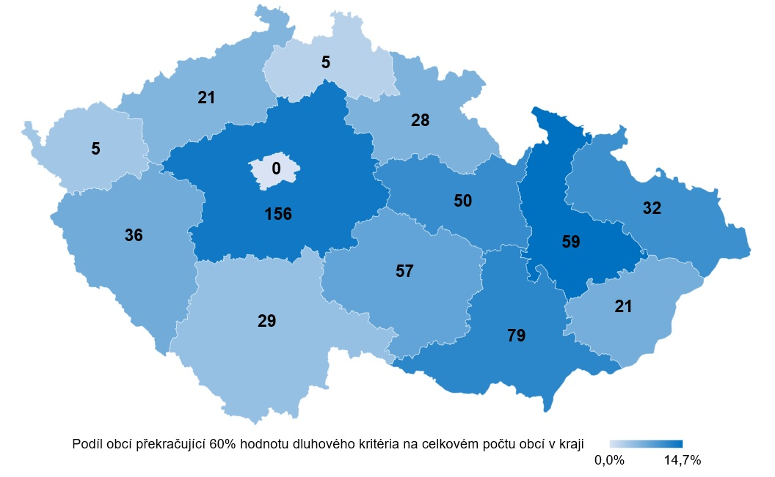
Počet obcí překračujících 60% hodnotu dluhového kritéria pravidla rozpočtové odpovědnosti
 | Počet obcí překračující 60% hodnotu dluhového kritéria | Podíl obcí překračující 60% hodnotu dluhového kritéria na celkovém počtu obcí v kraji
Hlavní město Praha | 0 | 0.0%
Olomoucký kraj | 59 | 14.7%
Jihomoravský kraj | 79 | 11.8%
Královéhradecký kraj | 28 | 6.3%
Plzeňský kraj | 36 | 7.2%
Jihočeský kraj | 29 | 4.7%
Moravskoslezský kraj | 32 | 10.7%
Kraj Vysočina | 57 | 8.1%
Středočeský kraj | 156 | 13.6%
Karlovarský kraj | 5 | 3.8%
Zlínský kraj | 21 | 6.8%
Liberecký kraj | 5 | 2.3%
Ústecký kraj | 21 | 5.9%
Pardubický kraj | 50 | 11.1%

 |  |  | Zpět na Obsah

G 7
Kraje dle poměru dluhu k průměru příjmů za poslední 4 roky, srovnání let 2020 a 2021
Kraj | 2020 | 2021
Zlínský | 12.2 | 15.3
Olomoucký | 20.4 | 14.8
Praha | 21.6 | 13.9
Středočeský | 10.2 | 11.6
Pardubický | 8.8 | 9.3
Jihomoravský | 10.0 | 8.1
Ústecký | 7.0 | 7.5
Moravskoslezský | 6.9 | 6.0
Královéhradecký | 4.3 | 5.6
Karlovarský | 4.9 | 4.0
Vysočina | 2.5 | 2.0
Liberecký | 3.0 | 2.0
Plzeňský | 0.0 | 0.0
Jihočeský | 0.0 | 0.0

 |  |  | Zpět na Obsah

